Verbeteren in 5 kleine stappen
Verbeteren in 5 kleine stappen
1. Onderwerp:
Start datum:
2a. Details probleem : (Bijvoorbeeld uit Google Analytics is gebleken dat….)

2b. Waarom : (Bijvoorbeeld verlies van klanten)

3a. Huidige situatie & doelstelling: | Trend : (hoe lang duurt het probleem al)
Wat is je doel (SMART): (bijvoorbeeld een conversie rate van…)

Hoe groot is het gat :

3b. Mogelijke oorzaken van het probleem | Hoofdoorzaken:
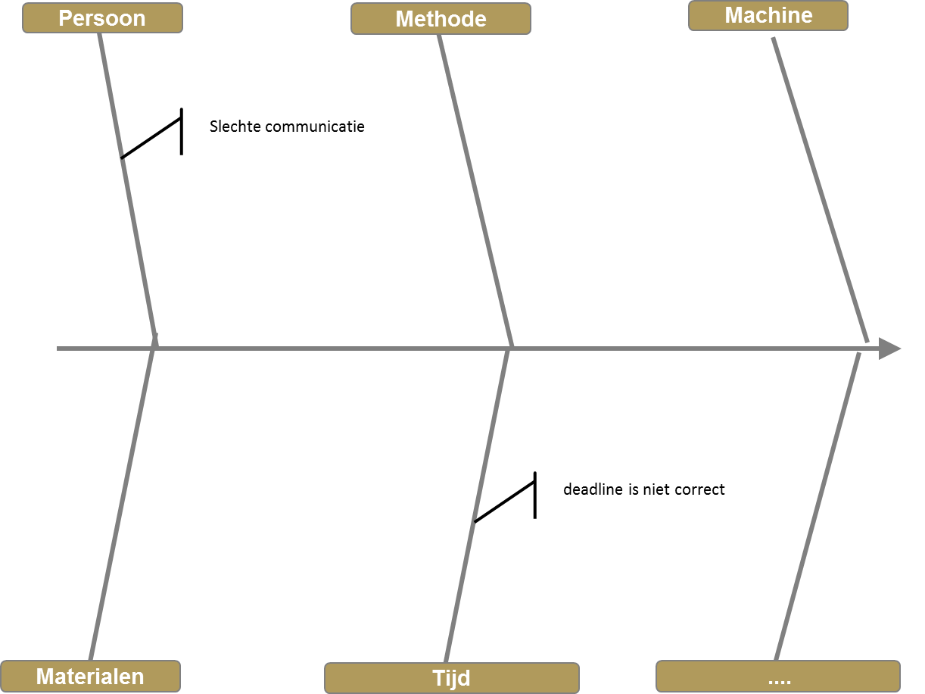

4. Tegenmaatregelen | Verantwoordelijke | Start | Einde | Status

5. Check Resultaten : (van tenminste 30 dagen)
 | Oude situatie | Nieuw situatie
Bijvoorbeeld conversie rate

